상품제안서
스위스밀리터리 바스타올+175g선염타올 2P세트(소) | 상품코드: F02513

 |  |  |  |  |  |  | 02-412-0044 | www.easy1.co.kr
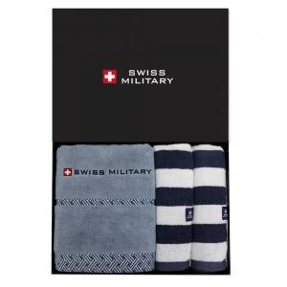

【상세/제작정보】

【인쇄/포장옵션】 | 실크 / 포장지포장

【공급단가】 | 수량 | 50~ | 100~ | 500~ | 1,000~ | 2,000~
*VAT별도 | 단가 | 22,820원 | 21,970원 | 21,130원 | 20,280원 | 19,770원

【상품 URL】 | https://easy1.co.kr:443/src/goods_detail.php?gdno=2513

